改訂履歴(ユーザー登録)
バージョン | 改修内容 | シーケンス図画像 | 作業日
V1.0 | 新規作成 | 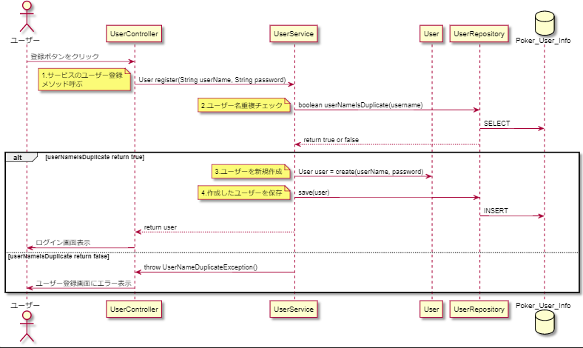 | 2019-01-16
V2.0 | ・「登録ボタンをクリック」の受ける先をhandleSubmitという対応するイベントハンドラに変更 ・handleSubmitからPOSTリクエストを送り、それをUserControllerが受けるようにした。 ・「登録ボタンをクリック」後にhandleSubmit内で、実施するチェックを追加 | 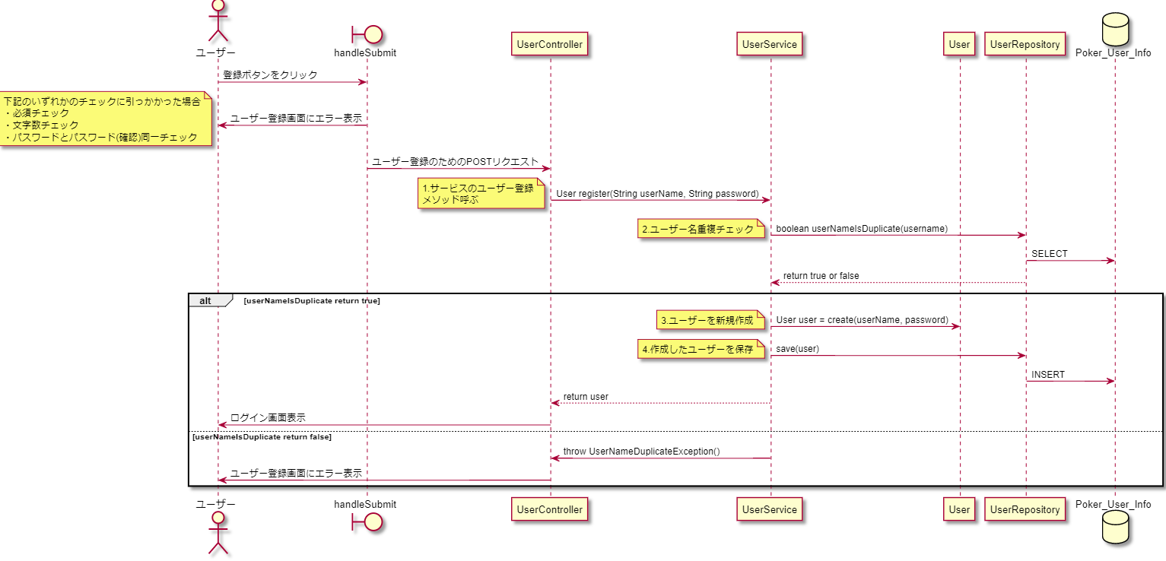 | 2019-01-23

